Лист 1
Прайс-лист
МИР ПРЯЖИ

В валюте: руб. (курс 1).
Цены указаны на 07.08.2020

№ | Номенклатура/ Характеристика номенклатуры | Описание | Изображение | Артикул | Цена | Ед. | Остаток | Ссылка на сайт
 | Декоративные элементы DKN-04 "Mr.Painter" 2.5 см 25 шт. 02 Белый | Декоративные элементы DKN-04 "Mr.Painter" 2.5 см 25 шт. 02 Белый |  | DKN-04 | 53.18 |  |  | Изображение
 | Декоративные элементы DKN-04 "Mr.Painter" 2.5 см 25 шт. 02 Белый |  |  |  | 53.18 | шт | 25 | Изображение
 | Декоративные элементы DKN-04 "Mr.Painter" 2.5 см 25 шт. 03 Пастельное ассорти | Декоративные элементы DKN-04 "Mr.Painter" 2.5 см 25 шт. 03 Пастельное ассорти | 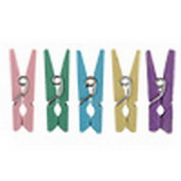 | DKN-04 | 53.18 |  |  | Изображение
 | Декоративные элементы DKN-04 "Mr.Painter" 2.5 см 25 шт. 03 Пастельное ассорти |  |  |  | 53.18 | шт | 20 | Изображение
 | Декоративные элементы DKN-04 "Mr.Painter" 2.5 см 25 шт. 04 Яркое ассорти | Декоративные элементы DKN-04 "Mr.Painter" 2.5 см 25 шт. 04 Яркое ассорти |  | DKN-04 | 53.18 |  |  | Изображение
 | Декоративные элементы DKN-04 "Mr.Painter" 2.5 см 25 шт. 04 Яркое ассорти |  |  |  | 53.18 | шт | 27 | Изображение
 | Декоративные элементы DKN-05 "Mr.Painter" 3.5 см 12 шт. 01 "Зефир"(розовый, фиолетовый, зеленый) | Декоративные элементы DKN-05 "Mr.Painter" 3.5 см 12 шт. 01 "Зефир"(розовый, фиолетовый, зеленый) | 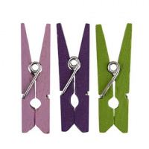 | DKN-05 | 33.31 |  |  | Изображение
 | Декоративные элементы DKN-05 "Mr.Painter" 3.5 см 12 шт. 01 "Зефир"(розовый, фиолетовый, зеленый) |  |  |  | 33.31 | шт | 14 | Изображение
 | Декоративные элементы DKN-05 "Mr.Painter" 3.5 см 12 шт. 02 "Иней"(белый, бирюзовый, голубой) | Декоративные элементы DKN-05 "Mr.Painter" 3.5 см 12 шт. 02 "Иней"(белый, бирюзовый, голубой) | 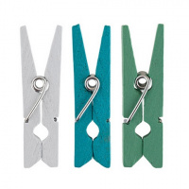 | DKN-05 | 33.31 |  |  | Изображение
 | Декоративные элементы DKN-05 "Mr.Painter" 3.5 см 12 шт. 02 "Иней"(белый, бирюзовый, голубой) |  |  |  | 33.31 | шт | 14 | Изображение
 | Декоративные элементы DKN-05 "Mr.Painter" 3.5 см 12 шт. 04 "Туман" (белый, серый, фиолетовый) | Декоративные элементы DKN-05 "Mr.Painter" 3.5 см 12 шт. 04 "Туман" (белый, серый, фиолетовый) | 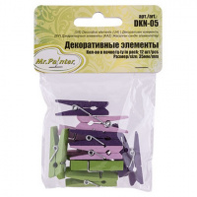 | DKN-05 | 33.31 |  |  | Изображение
 | Декоративные элементы DKN-05 "Mr.Painter" 3.5 см 12 шт. 04 "Туман" (белый, серый, фиолетовый) |  |  |  | 33.31 | шт | 25 | Изображение

